PD
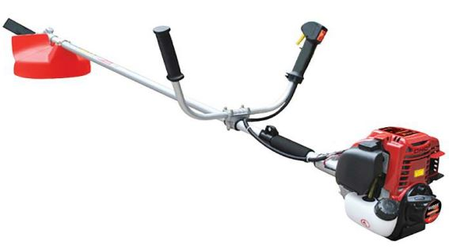
เลขที่ SKU : 05-090-152 วันที่ : 15/09/2023
1. ข้อมูลสินค้า |  |  |  | รูปสินค้า
ประเภท (กลุ่มหลัก) | เกษตร | ประเภท (กลุ่มรอง) | เครื่องตัดหญ้า
ชื่อภาษาไทย | ตัดหญ้า EUROX 35CC T-series | ชื่อภาษาอังกฤษ | BRUSH CUTTER EUROX 35CC T-series
รหัสสินค้า | 05-090-152 | Barcode | 8859007714630
สถานะสินค้า | D24 | รหัสทีมขาย | TT
รุ่น (Model) | เครื่องตัดหญ้า | ยี่ห้อ | EUROX
สีตัวสินค้า | แดง | สีของบรรจุภัณฑ์ | ดำ-น้ำตาล
ทำจากวัสดุ | พลาสติก - เหล็ก | ประเทศผู้ผลิต | PRC
ผู้ผลิต | S73 เลื่อยโซ่ยนต์

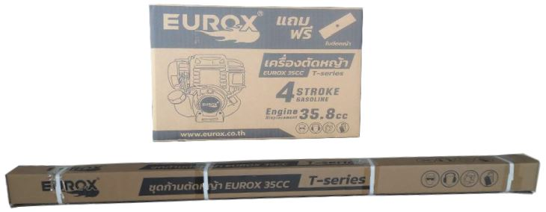
2. คุณสมบัติ |  |  |  | รูปบรรจุภัณฑ์
เครื่องยนต์ | 4 จังหวะ | กระบอกสูบ | 35.8 ซีซี
กำลังเครื่องยนต์ | 1.1 KW | ความเร็วรอบ | 6,500 รอบ/นาที
ความถี่ของเฟื่อง | 9 ฟัน 28 มม | ความจุน้ำมัน | 0.6 ลิตร
คาร์บูเรเตอร์ | ไดอะแฟรม

3. รายละเอียดบรรจุภัณฑ์
ขนาดสินค้า (ซม.) | 198x46x68 (ไม่รวมบรรจุภัณฑ์) | น้ำหนักสินค้า (กก.) | 6.5 (ไม่รวมบรรจุภัณฑ์)
ขนาดกล่อง 1 (ซม.) | 32x30.5x23 | ขนาดบรรจุ (กล่อง) | 1 SET
ขนาดกล่อง 2 (ซม.)
น้ำหนักรวมสินค้า (กก.) | 6.8 | บาร์โค้ดกล่อง | 8859007714630 | อุปกรณ์ภายในกล่อง
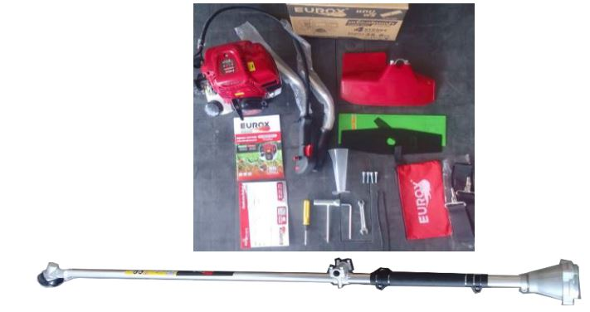
ขนาดลัง (ซม.) |  | ขนาดบรรจุ (ลัง) | 1
น้ำหนักลังรวมสินค้า (กก.) | 6.8 | บาร์โค้ดลัง | 8859007714630

4. อุปกรณ์ภายในกล่อง
-ใบตัดหญ้าปังตอ - ที่แขวนสายสะพาย - บล็อกหัวเทียน -สายสะพายพร้อมตะขอแขวนเครื่องตัดหญ้า - ประแจแอล - ที่ตวงน้ำมันเครื่อง - ประแจปากตาย -คู่มือการใช้งาน - ใบรับประกัน 6 เดือน

5. วิธีการใช้งาน
ก่อนสตาร์ทเครื่องยนต์ควรตรวจสอบให้เรียบร้อยว่ามีการรั่วของเชื้อเพลิง ต้องแน่ใจว่าอุปกรณ์ยึดกับเครื่องตัดหญ้าอย่างแน่นหนา และมีการติดตั้งอย่างถูกต้อง


6. จุดเด่น จุดขาย ของสินค้า |  |  |  | รูปลังสินค้า
- เครื่องยนต์ให้อัตราเร่ง และแรงบิดที่ดีเยี่ยม - ที่จับปรับระดับได้เพื่อความสะดวกสะบายในการใช้งาน -ระบบสตาร์ทแบบลานเบา สตาร์ทติดง่าย - ระบบคลัทช์ที่ยอดเยี่ยม และเพลาขับที่แข็งแรง ช่วยให้ส่งกำลังได้อย่างดี - เครื่องตัดหญ้ามีน้ำหนักเบา และให้สมดุลที่ดีง่ายต่อการใช้งาน - ก้านเครื่องมีความยืดหยุ่นสูง และมีความทนทาน

7. การรับประกัน
ระยะเวลารับประกัน (เดือน) | 6 ระบุ นับจากวันที่ซื้อ (ทั้งนี้ดูจากใบเสร็จรับเงินของทางร้านค้าที่สั่งซื้อและใบรับประกัน)
ประเภทการรับประกัน | การรับประกันนี้ไม่รวมการชำรุดของวัสดุสิ้นเปลือง อุปกรณ์เสริม และของแถมในชุด
เงื่อนไขการรับประกัน | การรับประกันจะสิ้นสุดลง จากการใช้ผิดประเภท หาก ถอด ซ่อม ดัดแปลงโดยบุคคลภายนอก ชำรุดจากอุบัติเหตุ การขนส่ง อัคคีภัย ภัยธรรมชาติ ความแปรปรวนของระบบกระแสไฟฟ้า การดูแลรักษาไม่ถูกต้องตามที่ระบุไว้ในคู่มือ

8. ข้อมูล สคบ.
ชื่อสินค้า | ตัดหญ้า EUROX 35CC T-series
ผลิตจากประเทศ | PRC |  |  | รูป Barcode

จัดจำหน่ายโดย | บริษัท คิงบางกอก อินเตอร์เทรด จำกัด
 | 541,543,545 ซอย 39/1 แขวงท่าแร้ง เขตบางเขน กรุงเทพมหานคร 10220
 | เลขประจำตัวผู้เสียภาษี: 0105545012035 สำนักงานใหญ่ | โทรศัพท์: 02-509-3850 | โทรสาร: 02-509-3856
บรรจุ | 1 SET/กล่อง
วิธีการใช้ | ใช้สำหรับตัดหญ้า
คำเตือน | ขณะใช้งานหรือเลิกใช้งาน ควรเก็บอุปกรณ์ให้พ้นมือเด็กเพื่อความปลอดภัย
ราคา | ระบุ ณ จุดขาย
วันที่ผลิต | .

9. ข้อควรระวัง
คำเตือน | ก่อนสตาร์ทเครื่องยนต์ควรตรวจสอบให้เรียบร้อยว่าไม่มีการรั่วไหลของเชื้อเพลิง ต้องแน่ใจว่าอุปกรณ์ยึดกับเครื่องตัดหญ้าอย่างแน่นหนา และมีการติดตั้งอย่างถูกต้อง
ข้อแนะนำในการใช้งาน | ควรเติมน้ำมันเครื่องให้อยู่ในระดับที่กำหนดไว้ , ควรเติมน้ำมันเครื่องอย่างช้าๆ เพื่อไม่ให้น้ำมันเครื่องล้นเนื่องจากถังเก็บน้ำมันเครื่องมีขนาดเล็ก, ควรตรวจเช็คระดับน้ำมันเครื่องทุกๆ 10ชม. และควรเติมน้ำมันเครื่องถ้าใช้งานต่อเนื่องมากกว่า 10 ชม.

